상품제안서
키친아트 라팔 스포츠 진공보틀 600,750ml | 상품코드: S06686

 |  |  |  |  |  |  | 02-713-8555 | www.synergygift.co.kr
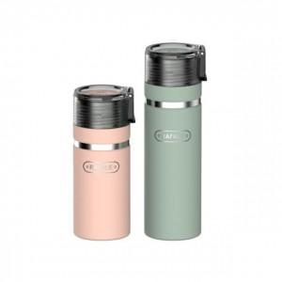

【상세/제작정보】

【인쇄/포장옵션】 | 실크, 레이저 / 포장지포장

【공급단가】 | 수량 | 100~ | 300~ | 500~ | 1,000~ | 3,000~
*VAT별도 | 600ml | 7,830원 | 7,540원 | 7,250원 | 6,960원 | 6,780원
 | 750ml | 8,500원 | 8,190원 | 7,870원 | 7,560원 | 7,370원

【상품 URL】 | https://www.synergygift.co.kr:443/src/goods_detail.php?gdno=19383

